UC2909计算公式（反向推导）
UC2909/UC3909充电电阻设计
电池参数（用户输入） |  |  |  |  | 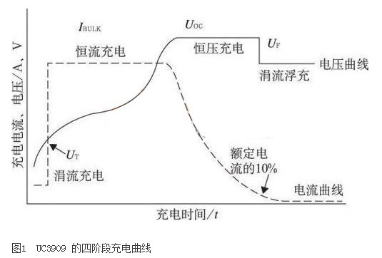 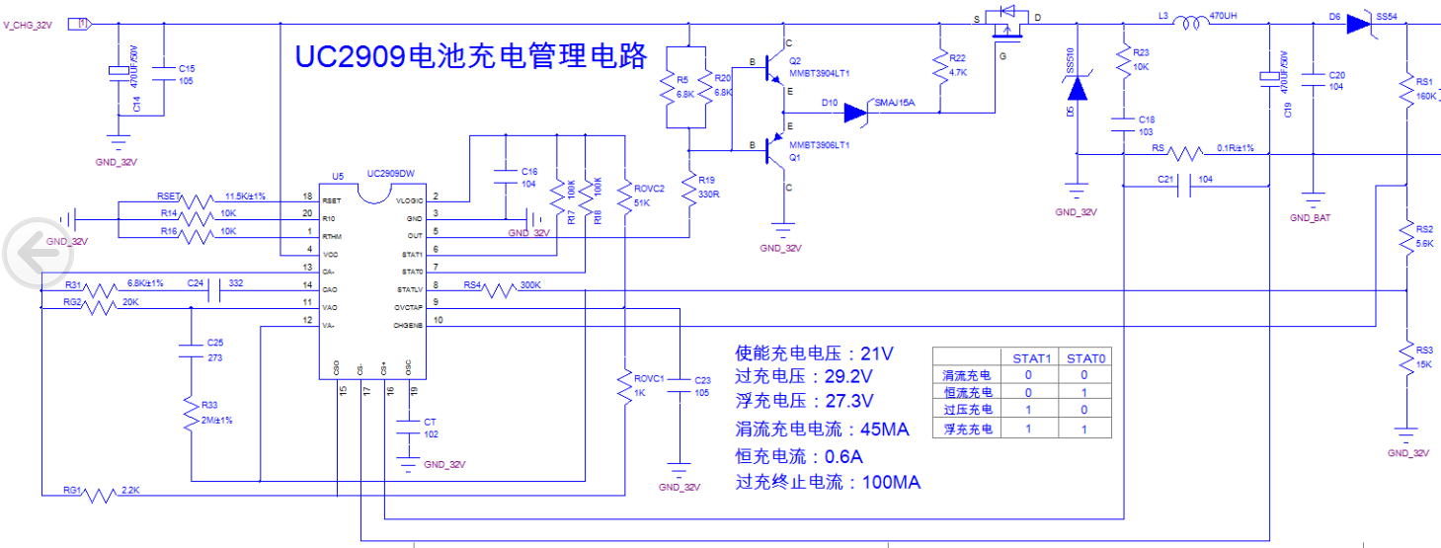
电池电压 | 24 |  | V
电池容量 | 7 |  | AH
RSET | 11.5 |  | kΩ
CT | 1 |  | nf
RS | 0.1 |  | Ω | 常规取0.1Ω 该取值应小于0.35/IBULK

充电电阻设置（用户输入）
设定 IOCT 相关电阻 | ROVC1 | 1 | kΩ
 | ROVC2 | 51 | kΩ
设定 ITC,IBULK 相关电阻 | RG1 | 2.2 | kΩ
 | RG2 | 20.0 | kΩ
设定 VT、VOC、VF 相关电阻 | RS1 | 160.00 | kΩ
 | RS2 | 5.60 | kΩ
 | RS3 | 15.00 | kΩ
 | RS4 | 300.00 | kΩ | 铅酸设计时取390K
电池输出参数
恒流充电起始电压 | VT | 20.81 | V
过冲起始电压 （overcharge voltage） | VOC | 28.96 | V
浮充起始电压 | VF | 27.69 | V
涓流充电电流 trickle charge current | ITC | 44.00 | mA
过冲终止电流 overcharge current | IOCT | 105.89 | mA
恒流充电电流 | IBULK | 0.59 | A
开关频率 | fs | 72.5 | KHZ

